instrucoes
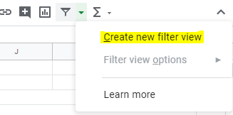
1) Digitar o nome na coluna responsável, planilha “cidades”
2) Inserir os dados na planilha “database”
Fonte: https://transparencia.registrocivil.org.br/registros
Selecionar óbitos
Em seguida fazer a seleção: ano, mês, região e UF
*Dica: para fazer a edição de forma colaborativa, podemos usar o “filtro individual”: é possível criar um filtro que somente afeta a sua visualização, alterando os dados mas não alterando a visualização do colega. Vamos usar esse filtro individual na planilha “database” para fazer a inserção dos dados. É somente um atalho para a planilha não ficar muito grande e visualizar apenas as cidades. Detalhes nas imagens ao lado >>

Para criar um "filtro individual"

